Document Change Control
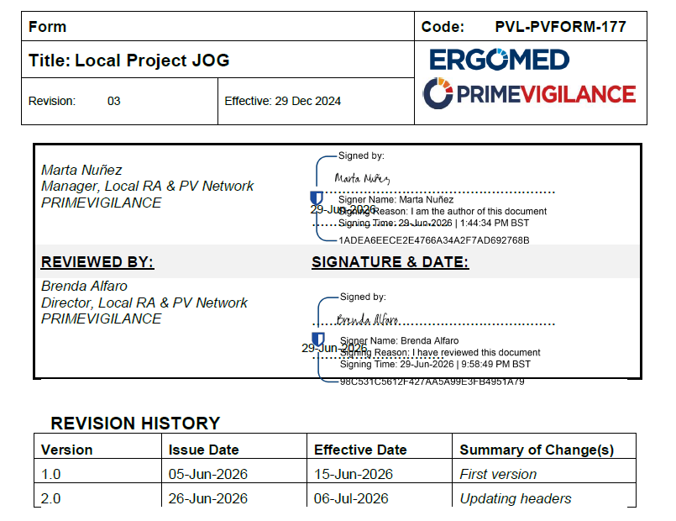
 | Annex 17.0 - Listado de Laboratorios Autorizados Lapenax - List of Lapenax Aspen Autorized Laboratories

# | Review Date | Version reviewed | Modifications | Responsible | Reviewed by | New Version | Next review
1 | NA | NA | New version/ Nueva versión | Marta Nuñez | NA | 1.0 | NA
2 | 26-Jun-26 | 1.0 | Updating headers/ Actualizaciòn encabezados | Marta Nuñez | NA | 2.0 | NA
3
4
5
6
7

